PRD
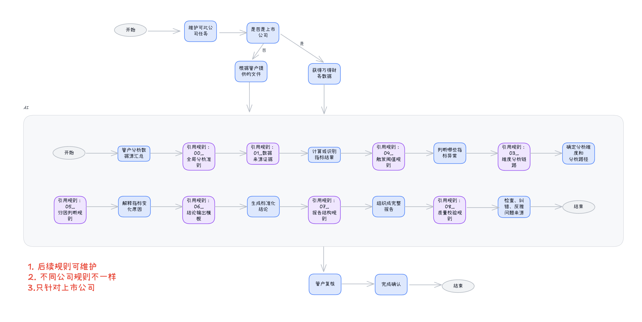

序号 | 功能 | 原型链接
1 | 可比公司维护页面 | http://www.prompt.ski/companyMaintenance?fromTask=1&companyId=cc-001&year=2025&period=annual
2 | 列表页面 | http://www.prompt.ski/companyMaintenanceList
3 | 一口清 | http://www.prompt.ski/comapnyList

序号 | 二级功能（业务单元） | 三级功能 | 需求描述
1 | 公司分析智能体 | 维护可比公司 | 角色权限： 角色：股权运营经理（参股公司对应管户） 触发条件： 每年xxx年xxx月xxx日触发任务给至股权运营经理 操作流程： 维护可比公司后完成任务 年报‌：次年 4 月 30 日前完成 ‌半年报‌：当年 8 月 31 日前完成
3 | 公司分析智能体 | 自动生成一口清报告 | 上市公司：根据管户上传文件内容和万得指标生成 非上市公司：根据管户上传文件生成
4 | 公司分析智能体 | 管户确认 | 确认后，生成对应年度/变年度一口清内容

